Hoja3
Identificador | Proceso de autenticacion en el sistema
Breve descripción | Corresponde al proceso mediante el cual el usuario logra autenticarse e ingresar al sistema
Objetivo que se logra con la ejecución del proceso | El usuario logra ingresar al sistema y realizar acciones en el menu principal
Ejecutores del proceso | Usuario
Disparador para el proceso (describe que evento o momento inicia el proceso) | Cuando el cliente solicita realizar un pedido y el usuario selecciona la opcion de registrar un pedido en el menu principal
Pasos del proceso (se puede agregar un diagrama de flujo) | 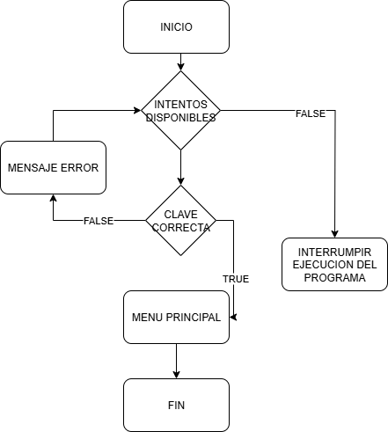

Punto de salida (describe como el proceso puede ser terminado después de ser completado con éxito) | El proceso termina cuando el sistema permite o no el ingreso del usuario al sistema. Si lo permite, debe mostrarle el menu principal, si no interrumpe la ejecucion del programa
Puntos de interrupción (describe los eventos cuando el proceso puede ser terminado en el transcurso de su ejecución) | Cuando el usuario digita una clave incorrecta por tercera vez y el sistema suspende la ejecucion del programa Cuando el sistema no reconoce la clave a pesar de ser correcta

